靠左缩进
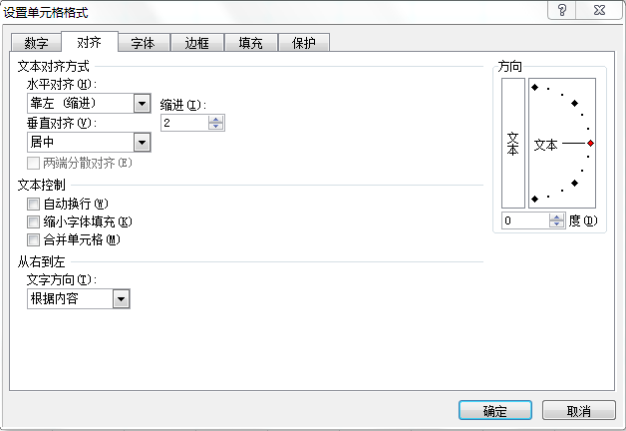
 | 当月 | 累计
管理费用 | 1,910 | 15,953
人员成本 | 610 | 4,812
差旅费 | 356 | 1,187
交际应酬费 | 660 | 6,893
折旧费 | 284 | 3,061

1、先选定要操作的A3:A6单元格区域
2、Ctrl+1快捷键

中间的空格
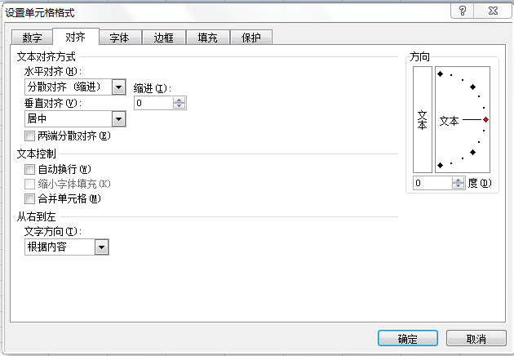
中间有空格 | 分散对齐
张无忌 | 张无忌
张 三 | 张三
李 四 | 李四
任我行 | 任我行

1、先选定要操作的C2:C5单元格区域
2、Ctrl+1快捷键

